ANGIE SILVERA
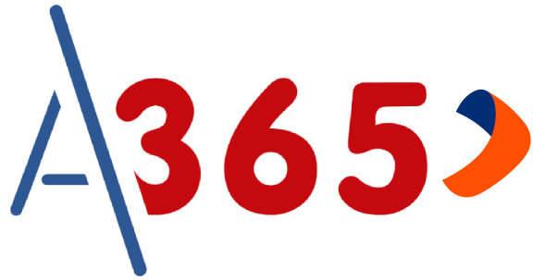

 |  | LIMA 1 | Meta | Desembolsado | Avance | Pendiente De Documentar | Pendiente De Remesa | Pendiente De Backoffice | Evaluación BCP | Obs Backoffice | Obs BCP | Rechazado
 |  | S/. | S/.2,000,000.00 | S/.158,300.00 | -S/.1,841,700.00 | S/.0.00 | S/.250,700.00 | S/.0.00 | S/.189,400.00 | S/.0.00 | S/.0.00 | S/.0.00
 |  | Q / % | - | 2 | 7.92% | 0 | 3 | 0 | 3 | 0 | 0 | 0

PLAZA DE VENTA | FECHA DE ENVIO DE REMESA | ESTADO DE REMESA | FECHA DE INGRESO | FECHA DE DESEMBOLSO | DOCUMENTO | NOMBRES Y APELLIDOS | CONVENIO | ESTADO | MAF NETO | EJECUTIVO | FILE ENVIADO A BANCO | FECHA DE ENVIÓ CARTA PODER A BCP | COMPRA DE DEUDA REALIZADA | LIBERACIÓN | FEEDBACK
 | 2026-09-02 | Enviada | 2026-09-03 | cambio seg | 75877653 | CAMPOS ESPINOZA KAROLAY MELISA | PNP | Evaluación BCP | S/.82,200.00 | JUAN CORDOVA
 | 2026-09-03 | Enviada | 2026-09-03 | 2026-09-04 | 44900885 | GUTIERREZ URDANIVIA EDSON BRAYAN GUILLERMO | PNP | Desembolsado | S/.75,000.00 | JUAN CORDOVA
 | 2026-09-03 | Enviada | 2026-09-03 |  | 70167787 | GARCIA RAMOS ANGELO CRISTHOFER | PNP | Evaluación BCP | S/.54,500.00 | JUAN CORDOVA
 |  |  |  |  | 47067580 | RUIZ MELCHOR JORGE ALBERTO | MGP | Desembolsado | S/.83,300.00 | JUAN CORDOVA
 |  |  |  |  | 44742744 | ORTEGA RIVERA GISSELA JULIA | FAP | Evaluación BCP | S/.52,700.00 | MARIA LLONTOP
 |  |  |  |  | 48304033 | DELGADO LAZARO MARIO MIGUEL | MARINA | Pendiente De Remesa | S/.88,000.00 | JUAN CORDOVA
 |  |  |  |  | 72151068 | DIONISIO GOMEZ WILDER EVER | PNP | Pendiente De Remesa | S/.82,700.00 | JUAN CORDOVA
 |  |  |  |  | 71639629 | BERNAOLA UTANI EDISON GUILLERMO | PNP | Pendiente De Remesa | S/.80,000.00 | JUAN CORDOVA

